상품제안서
트레싱지 메모잇(주문제작형) | 상품코드: S27427

 |  |  |  |  |  |  | 02-713-8555 | www.synergygift.co.kr
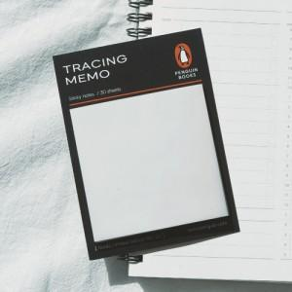

【상세/제작정보】 | <p><span style="font-size: 14pt;">※ 간지 양면풀칼라인쇄 / 내지 기성사용(인쇄불가)</span></p><p><span style="font-size: 14pt;">※ 운임비 별도 발생 됩니다.</span></p>

【인쇄/포장옵션】 | 풀칼라 / OPP(비닐)

【공급단가】 | 수량 | 300~ | 500~ | 1,000~ | 3,000~ | 5,000~
*VAT별도 | 단가 | 1,300원 | 1,020원 | 810원 | 780원 | 660원

【상품 URL】 | https://www.synergygift.co.kr:443/src/goods_detail.php?gdno=27427

